Data tunggal
 | jumlah game yang support mac dari tahun 1998 - 2019
 |  |  |  | DAFFA |  | HAFIDZ |  | DANIEL

 |  |  |  | HAMPARAN |  | Mean |  | LETAK DESIL | 13.2
 | Tahun | Frekuensi |  | MIN | 1998 | n | 21 | DESIL KE-6 | 2011
 | 1998 | 1 | 1 | MAX | 2019 | Total | 42185
 | 1999 | 2 | 3 | HASIL | 21 | Hasil | 2008.8095238 | LETAK PERSENTIL | 14.3
 | 2000 | 2 | 5 |  |  |  |  | PERSENTIL KE-65 | 2012
 | 2001 | 2 | 7 | SIMPANGAN QUARTIL |  | Median
 | 2003 | 2 | 9 | Q1 | 2004 | letak median | posisi 11 karena ganjil datanya | Letak | Nilai nya sama dengan hamparan
 | 2004 | 5 | 14 | Q3 | 2014 | nilai median | 2009 | JANGKAUAN | 21
 | 2005 | 2 | 16 | HASIL | 10 |  |  |  | PERBEDAAN
 | 2006 | 14 | 30 |  |  | Modus |  | NILAI MINIMUM | 1998
 | 2007 | 11 | 41 | SIMPANGAN RATA-RATA |  | Letak Modus | frekuensi paling banyak adalah 2018 | Q1 | 2004
 | 2008 | 11 | 52 | HASIL | 0.80952380952 | Hasil | 2018 | MEAN | 2008.8095238
 | 2009 | 67 | 119 |  |  |  |  | Q3 | 2014
 | 2010 | 62 | 181 | VARIANCE |  | Quartile |  | MAX | 2019
 | 2011 | 70 | 251 | HASIL | 42.061904762 | Q1 | 2004 | IQR | 10
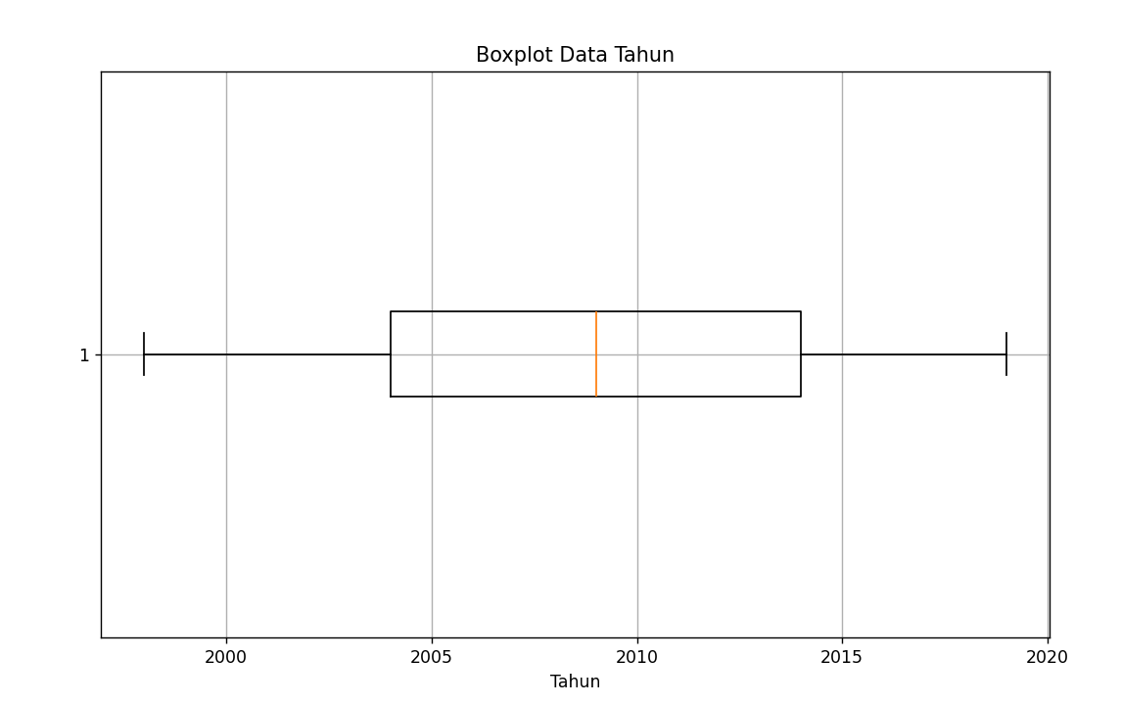
 | 2012 | 133 | 384 |  |  | Q3 | 2014
 | 2013 | 217 | 601 | STANDART DEVIASI
 | 2014 | 666 | 1267 | HASIL | 6.4855149959
 | 2015 | 1128 | 2395
 | 2016 | 1504 | 3899
 | 2017 | 1739 | 5638
 | 2018 | 1964 | 7602
 | 2019 | 450 | 8052
total | 42185 | 8052

Data Kelompok Hakim
TUGAS |  |  | MEAN | MODUS | DESIL KE-6 | BOXPLOT | HAMPARAN | SIMPANGAN RATA"
persentase harga pada tahun 1997 - 2019

NILAI UANG DOLAR |  |  | FREKUENSI (Fi) | FREKENSI KUMULATIF (FK) | Xi | Fi Xi | |Xi - X̅ | | Fi |Xi - X̅ |
0.59 | - | 43.11 | 21365 | 21365 | 21.85 | 466793.20 | 0.29 | 6095.90
43.11 | - | 85.21 | 98 | 21463 | 64.16 | 6287.39 | 42.02 | 4118.27
85.21 | - | 127.30 | 3 | 21466 | 106.26 | 318.77 | 84.12 | 252.36
127.30 | - | 169.40 | 7 | 21473 | 148.35 | 1038.47 | 126.22 | 883.53
169.40 | - | 211.50 | 1 | 21474 | 190.45 | 190.45 | 168.32 | 168.32
211.50 | - | 253.60 | 0 | 21474 | 232.55 | 0 | 210.42 | 0
253.60 | - | 295.70 | 0 | 21474 | 274.65 | 0 | 252.51 | 0
295.70 | - | 337.79 | 1 | 21475 | 316.75 | 316.75 | 294.61 | 294.61
337.79 | - | 379.89 | 0 | 21475 | 358.84 | 0 | 336.71 | 0
379.89 | - | 421.99 | 1 | 21476 | 400.94 | 400.94 | 378.81 | 378.81
 |  |  | ∑Fi |  |  | ∑FiXi |  | ∑Fi |Xi - X̅ |
 |  |  | 21476 |  |  | 475345.96 |  | 12191.81

 |  |  | MEAN |  |  |  | HAMPARAN
 |  |  | Mean | ∑FiXi / ∑Fi | 22 |  | Q1 | Kuartil 1 | 10.77
 |  |  |  |  |  |  | Q3 | Kuartil 2 | 32.14
 |  |  | MODUS |  |  |  | Hamparan | Q3 - Q1 | 21.37
 |  |  | Nilai modus ada di kelas 0,59 - 43.11
 |  |  | L | TB | 0 |  | SIMPANGAN RATA-RATA (SR)
 |  |  | C | Panjang Kelas (TA - TB) | 44 |  | X̅̅ | FiXi / Fi | 22.13
 |  |  | D1 | Fi kelas - Fi sebelum | 21365 |  | SR | (Fi |Xi - X̅ |) / Fi | 0.57
 |  |  | D2 | Fi kelas - Fi sesudah | 21267
 |  |  | Modus | L0 + C (D1 / (D1+D2)) | 22

 |  |  | DESIL KE - 6
menentukan letak desil-6 dengan rumus iN/10,
iN/10 = 6 * 21.476 / 10 = 12.885,6. Frekuensi kumulatif terdekat dari 12.885,6 adalah 21.365, jadi desil-6 terletak di kelas 0,59 - 43.11

 |  |  | iN | Desil Ke * Total Fi | 21482
 |  |  | L | TB | 0
 |  |  | H | Panjang kelas (TA - TB) | 44
 |  |  | F | Frekuensi kelas | 21365
 |  |  | CF | FK Sebelumnya | 0
 |  |  | D-6 | L + (H/F) * ((iN/10) - CF) | 4

 |  |  | BOXPLOT
 |  |  | Min | Nilai Minimum | 0.59
 |  |  | Q1 | Kuartil 1 | 10.77
 |  |  | Median | Nilai Tengah | 21.46
 |  |  | Q3 | Kuartil 2 | 32.14
 |  |  | Max | Nilai Maksimum | 421.99

